втора нормална форма
ВТОРА НОРМАЛНА ФОРМА НА БАЗАТА ДАННИ

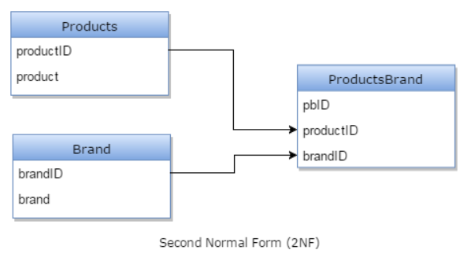
PRODUCTS table
product_id | product | Brand
1 | Monitor | Apple
2 | Monitor | Samsung
3 | Scanner | HP
4 | Head phone | JBL

Привеждане към втора нормална форма.

PRODUCTS table

productID | product |  | FK
1 | Monitor |  | ТИПОВЕ ВРЪЗКИ МЕ/ТАБЛИЦИТЕ
2 | Scanner |  | ЗАЩО Е РЕЛАЦИОННА БАЗА ДАННИ?
3 | Head phone

Brand table:

brandID | brand
1 | Apple
2 | Samsung
3 | HP
4 | JBL

Products Brand table:

pbID | productID | brandID
1 | 1 | 1
2 | 1 | 2
3 | 2 | 3
4
 | 3 | 4

